Sheet1
次の４種類のシートがありますので、該当するものは全て入力・提出してください。
・派遣先名簿
・派遣元名簿（派遣を受け入れている場合）
・注文主名簿（業務請負・委託契約として業務を受託している場合）
・受託者名簿（業務請負・委託契約として業務を発注している場合）

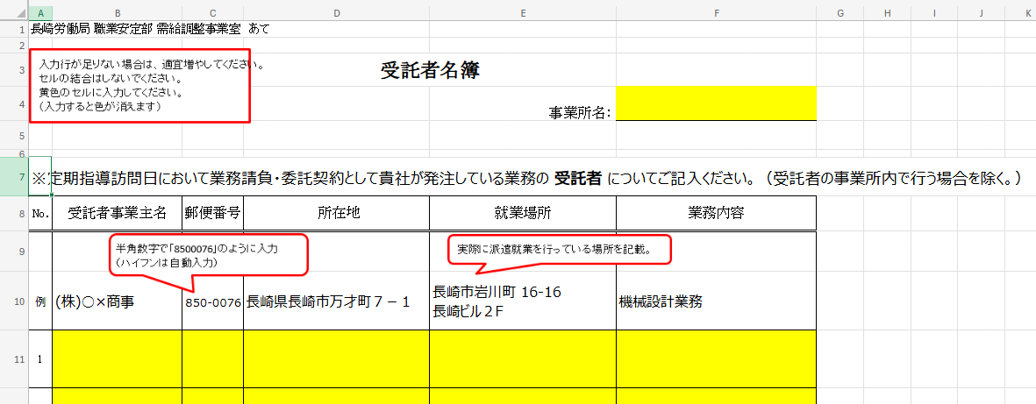
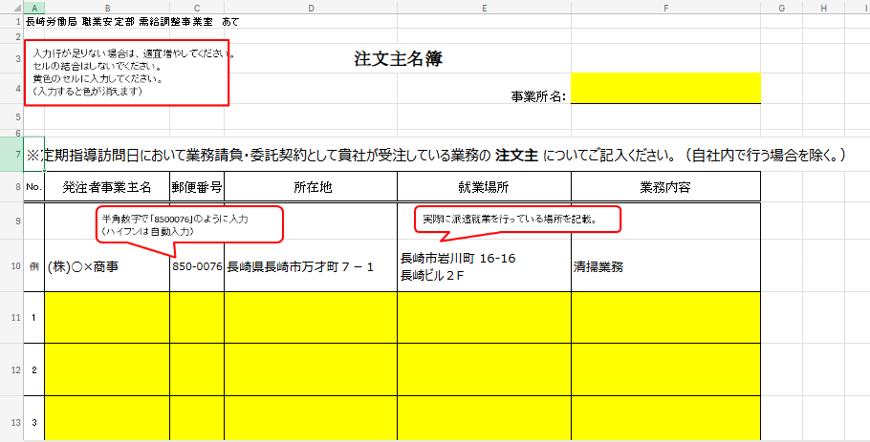
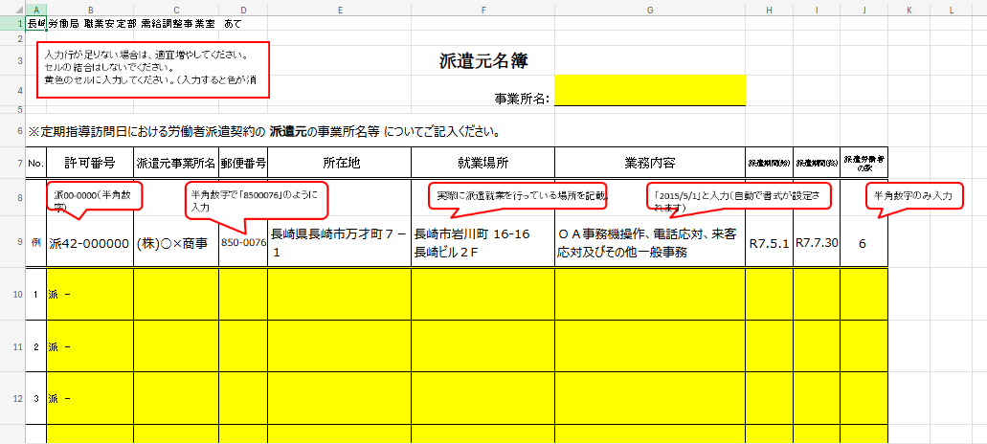
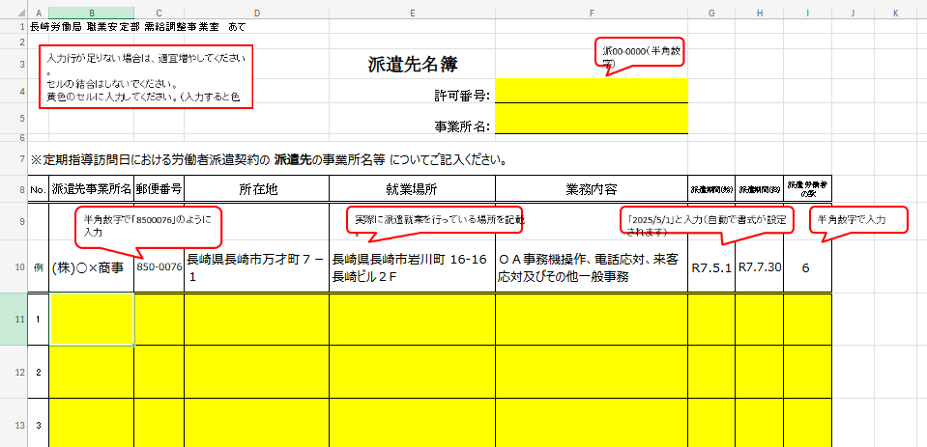

派遣先名簿
長崎労働局 職業安定部 需給調整事業室 あて
入力行が足りない場合は、適宜増やしてください。
セルの結合はしないでください。
黄色のセルに入力してください。（入力すると色が消えます）
派00-0000（半角数字）
 |  |  |  | 派遣先名簿
 |  |  |  | 許可番号：
 |  |  |  | 事業所名：

※定期指導訪問日における労働者派遣契約の 派遣先の事業所名等 についてご記入ください。
No. | 派遣先事業所名 | 郵便番号 | 所在地 | 就業場所 | 業務内容 | 派遣期間(始) | 派遣期間(終) | 派遣労働者の数
半角数字で「8500076」のように入力
（ハイフンは自動入力）
実際に派遣就業を行っている場所を記載
「2025/5/1」と入力（自動で書式が設定されます）
半角数字で入力
例 | (株)○×商事 | 8500076 | 長崎県長崎市万才町７－１ | 長崎県長崎市岩川町 16-16 長崎ビル２F | ＯＡ事務機操作、電話応対、来客応対及びその他一般事務 | 2025-05-01 | 2025-07-30 | 6
1
2
3
4
5
6
7
8
9
10
11
12
13
14
15
16
17
18
19
20

派遣元名簿
長崎労働局 職業安定部 需給調整事業室 あて
入力行が足りない場合は、適宜増やしてください。
セルの結合はしないでください。
黄色のセルに入力してください。（入力すると色が消えます）
 |  |  |  |  | 派遣元名簿
 |  |  |  |  | 事業所名：

※定期指導訪問日における労働者派遣契約の 派遣元の事業所名等 についてご記入ください。
No. | 許可番号 | 派遣元事業所名 | 郵便番号 | 所在地 | 就業場所 | 業務内容 | 派遣期間(始) | 派遣期間(終) | 派遣労働者の数
派00-0000（半角数字）
半角数字で「8500076」のように入力
（ハイフンは自動入力）
実際に派遣就業を行っている場所を記載
「2015/5/1」と入力（自動で書式が設定されます）
半角数字のみ入力
例 | 派42-000000 | (株)○×商事 | 8500076 | 長崎県長崎市万才町７－１ | 長崎市岩川町 16-16 長崎ビル２F | ＯＡ事務機操作、電話応対、来客応対及びその他一般事務 | 2025-05-01 | 2025-07-30 | 6
1 | 派 -
2 | 派 -
3 | 派 -
4 | 派 -
5 | 派 -
6 | 派 -
7 | 派 -
8 | 派 -
9 | 派 -
10 | 派 -
11 | 派 -
12 | 派 -
13 | 派 -
14 | 派 -
15 | 派 -
16 | 派 -
17 | 派 -
18 | 派 -
19 | 派 -
20 | 派 -

注文主名簿
長崎労働局 職業安定部 需給調整事業室 あて
入力行が足りない場合は、適宜増やしてください。
セルの結合はしないでください。
黄色のセルに入力してください。
（入力すると色が消えます）
 |  |  | 注文主名簿
 |  |  |  | 事業所名：

※定期指導訪問日において業務請負・委託契約として貴社が受注している業務の 注文主 についてご記入ください。（自社内で行う場合を除く。）
No. | 発注者事業主名 | 郵便番号 | 所在地 | 就業場所 | 業務内容
半角数字で「8500076」のように入力
（ハイフンは自動入力）
実際に作業に従事する場所を記載
例 | (株)○×商事 | 8500076 | 長崎県長崎市万才町７－１ | 長崎市岩川町 16-16 長崎ビル２F | 清掃業務
1
2
3
4
5
6
7
8
9
10
11
12
13
14
15
16
17
18
19
20

受託者名簿
長崎労働局 職業安定部 需給調整事業室 あて
入力行が足りない場合は、適宜増やしてください。
セルの結合はしないでください。
黄色のセルに入力してください。
（入力すると色が消えます）
 |  |  | 受託者名簿
 |  |  |  | 事業所名：

※定期指導訪問日において業務請負・委託契約として貴社が発注している業務の 受託者 についてご記入ください。（受託者の事業所内で行う場合を除く。）
No. | 受託者事業主名 | 郵便番号 | 所在地 | 就業場所 | 業務内容
半角数字で「8500076」のように入力
（ハイフンは自動入力）
実際に作業に従事する場所を記載
例 | (株)○×商事 | 8500076 | 長崎県長崎市万才町７－１ | 長崎市岩川町 16-16 長崎ビル２F | 機械設計業務
1
2
3
4
5
6
7
8
9
10
11
12
13
14
15
16
17
18
19
20

